상품제안서
애니존 3PORT PPS Gan 65W 초고속충전기 | 상품코드: F22908

 |  |  |  |  |  |  | 02-412-0044 | www.easy1.co.kr
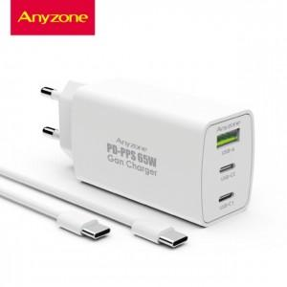

【상세/제작정보】 | 제품색상 : 화이트 인쇄가능사이즈 :50x30mm

【인쇄/포장옵션】 | 실크, 레이저, 풀칼라 / 포장지포장

【공급단가】 | 수량 | 50~ | 100~ | 500~ | 1,000~ | 2,000~
*VAT별도 | 단가 | 24,000원 | 23,600원 | 23,000원 | 22,590원 | 22,000원

【상품 URL】 | https://dev.easy1.co.kr:443/src/goods_detail.php?gdno=22908

